入力シート
■本体タイプの選択
本体タイプをA柄、B柄より選択してください。

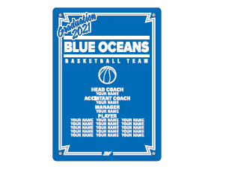
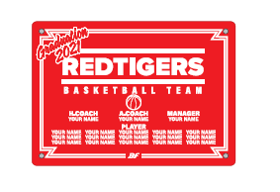

■カラーの選択
カラーチャートより本体カラーを選択してください。
カラー |  |  | ―

■年号、チーム名、個人名明細
年号、個人名、個人番号、ご希望サイズをご記入ください
年号

チーム名 |  |  |  |  |  | HEAD COACH | A.COACH | MANAGER | MANAGER

PLAYER

■お客様情報
お客様情報をご記入ください。
チーム名 |  |  |  | 住所 〒 |  |  |  | TEL
 |  |  |  |  |  |  |  | 携帯
代表者名 （コーチ・保護者） |  |  |  |  |  |  |  | MAIL
 |  |  |  | 氏名
お支払い方法 |  |  |  |  | ※お支払い方法は先振り込みか代金引換となります。

■ご注文内容 ※合計5枚以上からの受注となります
枚数、金額をご記入ください。
枚数 |  | 合計金額
 |  | ¥0

 | 枚

